吊牌 (2)
吊牌类
 | 款式 | 品名 | 画稿 | 规格 | 颜色 | 款颜色 | 码数 | 订单数 | 采购数量/个 | 损耗 | 单件用量/个 | 船样/套 | PO 备注 | 备注
1 | F0997AX | 功能挂牌 21 AULBM09507 |  | 3cm宽*10.5cm高 | 参考画稿 | 深蓝AR104# | S-XXL 通码 | 4545 | 4675 | 130 | 1 | 10 | 1568087,1568089,1568091,1568093.1568095,1568096,1568097,1568098,1568099,1568101,1568102,1568103,1568104,1568105,1568106,1568107,1568108,1568109,1568111 |  | 4675
2 |  | 主吊牌 21 AULTH09845 | 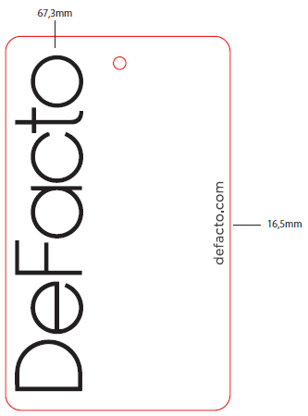 | 4.5cm宽* 7.5cm高 含背面价钱、条码等信息 | 参考画稿 | 深蓝AR104# | S | 483 | 503 | 20 | 1 |  | 1568087,1568089,1568091,1568093.1568095,1568096,1568097,1568098,1568099,1568101,1568102,1568103,1568104,1568105,1568106,1568107,1568108 | 分码分颜色，价格显示
 |  |  |  |  |  |  | M | 966 | 986 | 20 | 1 | 10
 |  |  |  |  |  |  | L | 1449 | 1469 | 20 | 1
 |  |  |  |  |  |  | XL | 966 | 986 | 20 | 1
 |  |  |  |  |  |  | XXL | 483 | 503 | 20 | 1 |  |  |  | 4447

